表紙
平成27年度版 |  | ★関数編
 |  | Copyright(C) 2015 / 柏市ＩＴ教育支援アドバイザー

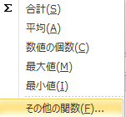
関数の挿入方法の基本

【方法１】 | 「オートSUM」 ボタンから挿入する
 | ①答えを表示したいセルをクリック
 | ②「ホーム」のオートSUMボタンで関数を選択
 | ③対象データの範囲をドラッグで選択し、「Enter」する

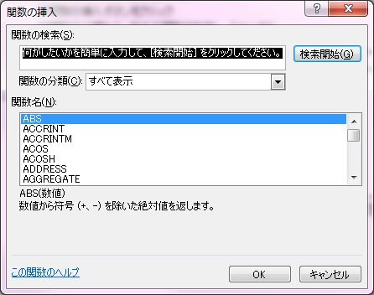
【方法２】 | 「関数の挿入」ボタンから挿入する
 | ①答えを表示したいセルをクリック
 | ②関数の挿入ボタンをクリック
 | ③関数の分類から、該当の関数を指定し、「OK」する
 | ④各関数の引数を指定し、OKする
 | （引数は、セルのクリックやドラッグで入力可です)

【方法３】 | 数式バーに直接入力する
 | ①答えを表示したいセルをクリック
 | ②セルに直接イコール "= " を入力する
 | ③ "=" の後に関数名を入力
 | ④引数がある場合は、 カッコの中に入力する
 | （引数は、セルのクリックやドラッグで入力可です)

絶対参照
計算式の作り方と絶対参照 |  |  |  |  |  | 練習問題

セルに挿入した計算式は、オートフィル機能でコピーする事ができます |  |  |  |  |  | それぞれの月の金額を求め、表を完成させます
式の中に記入されているセル番地も自動的にカウントされます（例：C4→C5→C6・・・・） |  |  |  |  |  | ただし式の入力は緑のセルのみとします
計算式の中のセル番地をコピーしても変更したくない場合は、その番地を絶対参照扱いにします
※数量が変わると単価の位置も変わる
セルを使用（C12→C13→C14)
 |  |  |  |  |  | 問題１：「４月」の消しゴム代を計算し、他へコピーする
＜例１＞
①消しゴムの金額欄に計算式を入力する（単価×数量） |  |  |  |  |  |  | 4月 | 5月 | 6月 | 7月
相対参照
②オートフィルで式をコピーし、ノート＋画用紙の金額を求める |  |  |  |  |  | 数量 | 5 | 10 | 5 | 6
 |  |  |  |  |  | 消しゴム
 | 単価 | 数量 | 金額
※単価は固定のセルを使用（C22）
を使用します($C$22)
を押すたびに＄の位置が
変わります
消しゴム | ¥100 | 5 |  | ←式 ： = C12＊D12 |  | 単 価 | ¥100
ノート | ¥150 | 10 |  | ←式 ： = C13＊D13
絶対参照
画用紙 | ¥10 | 5 |  | ←式 ： = C14＊D14
 |  |  |  |  |  | 問題２：「４月」の消しゴム代を計算し、他へコピーする

Ｆ４
Ｆ４
＜例2＞ |  |  |  |  |  | ※ヒント：数量の列部分、単価の行部分が絶対参照
①４月の金額欄に計算式を入力する（単価×数量） |  |  |  |  |  |  | 単価 | 消しゴム | ノート | のり |  | 単価 | 消しゴム | ノート | のり
②計算式の単価のセル（C22)を絶対参照にする |  |  |  |  |  |  | 数量 | ¥100 | ¥150 | ¥50 |  | 数量 | ¥100 | ¥150 | ¥50
③オートフィルで式をコピーし、５月、６月の金額を求める |  |  |  |  |  | 4月 | 5 |  |  |  | 4月 | 5 | 500 | 750 | 250
 |  |  |  |  |  | 5月 | 10 |  |  |  | 5月 | 10 | 1,000 | 1,500 | 500
単 価 | ¥100 | ←セルC22 |  |  |  | 6月 | 5 |  |  |  | 6月 | 5 | 500 | 750 | 250
 |  |  |  |  |  | 7月 | 6 |  |  |  | 7月 | 6 | 600 | 900 | 300
 |  | 数量 | 金額 |  |  | 8月 | 7 |  |  |  | 8月 | 7 | 700 | 1,050 | 350
 | 4月 | 5 |  | ←式 ： = $C$22＊ D25 |  | 9月 | 8 |  |  |  | 9月 | 8 | 800 | 1,200 | 400
 | 5月 | 10 |  | ←式 ： = $C$22＊ D26 |  |  |  |  |  |  | 答えあわせ
 | 6月 | 5 |  | ←式 ： = $C$22＊ D27
 | 7月 | 6 |  | ←式 ： = $C$22＊ D28 | 行固定・列固定
 | 8月 | 2 |  | ←式 ： = $C$22＊ D29
 | 9月 | 8 |  | ←式 ： = $C$22＊ D30

IF
関数 IF関数 （単条件バージョン） |  |  | 練習問題
 |  |  | 国語の成績表があります。
■指定した条件が真か偽かを判断し、それぞれの場合の値を返します |  |  | ８0点以上の人は判定の欄に A を表示、
 |  |  | それ以外は、判定の欄にBを表示させてください。

IF (論理式 , 真の場合の値 , 偽の場合の値 ) |  |  | ※ 1番の判定を作成後、オートフィルで式をコピー
 |  |  | 番号 | 氏名 | 国語 | 判定
例） もし、得点（セルP8）が ８0点以上なら Aを、それ以外はBと表示させる |  |  | 1 | 相賀 A郎 | 30
IF ( P8 >= ８0, "A", "B" ) |  |  | 2 | 石川 B子 | 69
 |  |  | 3 | 宇野 C子 | 40
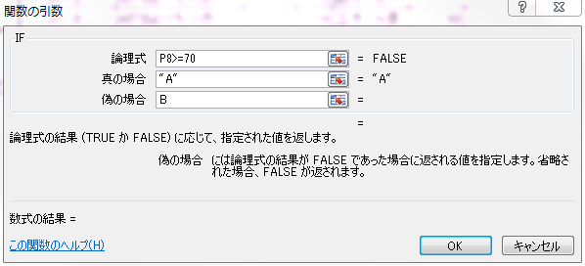
 |  |  | 4 | 榎本 D美 | 79
 |  |  | 5 | 大場 Ｅ雄 | 55
 |  |  | 6 | 加藤 Ｆ男 | 100
 | 論理式の作り方 |  | 7 | 木村 Ｇ次 | 80
 | A＝B | AとBが等しい | 8 | 栗原 Ｈ和 | 77
 | A＞B | AがBよりも大きい | 9 | 見城 Ｉ広 | 68
 | A＜B | AがBよりも小さい | 10 | 向後 Ｊ | 92
 | A＞＝B | AがB以上 | 11 | 佐藤 Ｋ樹 | 95
 | A＜＝B | AがB以下 | 12 | 清水 Ｌ生 | 88
 | Ａ＜＞Ｂ | ＡとＢが等しくない | 13 | 鈴木 Ｍ | 71
 |  |  | 14 | 立木 Ｎ彦 | 39
 |  |  | 15 | 長野 Ｏ朗 | 98

IF 入れ子
関数 IF関数 （入れ子バージョン） |  |  | 練習問題 |  | 国語の成績の表があります。
 |  |  | 80点以上の人は判定の欄にAを表示、
■ IF関数の条件が３つ以上の場合には、「偽の場合」にIF関数を重ねて入力します |  |  | ４0点～79点の人はBを表示、それ以下はCを表示させる
 |  |  | ①判定１：式に値や数値を入力し判定する
IF (論理式 , 真の場合の値 ,偽の場合の論理式） |  |  | ②判定２：判定表の値を使って式を作成する |  |  |  |  | 判定表↓

例） もし、得点（セルP8）が 80点以上ならA 、40点以上79点以下ならB、 |  |  | 番号 | 氏名 | 国語 | 判定1 | 判定2 | 点数(以上） | 成績
 | それ以外はCと表示 |  | 1 | 相賀 A郎 | 30 |  |  | 80 | A
 |  |  | 2 | 石川 B子 | 69 |  |  | 40 | B
IF( P8 >= 80, "Ａ", ・・・・・ ) |  |  | 3 | 宇野 C子 | 40 |  |  | 0 | C
IF( P8 >= 80, "A", IF( P8 >= 40,"B","C" ) ) |  |  | 4 | 榎本 D美 | 79
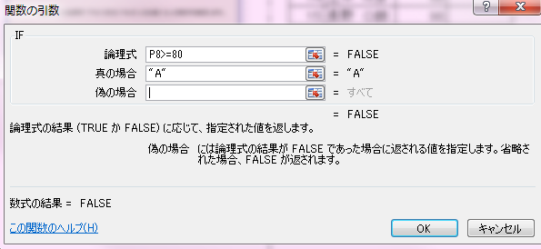
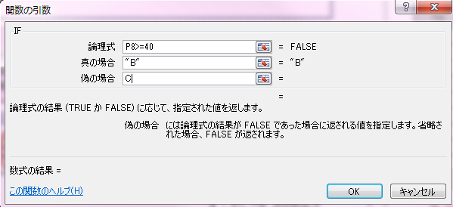
 |  | ↓ | 5 | 大場 Ｅ雄 | 55
 |  |  | 6 | 加藤 Ｆ男 | 100
※「偽の場合」のセルをクリックし、画面左上の名前ボックスから再度「IF」を選択する
 |  |  | 7 | 木村 Ｇ次 | 80
 |  |  | 8 | 栗原 Ｈ和 | 77
 |  |  | 9 | 見城 Ｉ広 | 68
 |  |  | 10 | 向後 Ｊ | 92
 |  |  | 11 | 佐藤 Ｋ樹 | 95
 |  |  | 12 | 清水 Ｌ生 | 88
 |  |  | 13 | 鈴木 Ｍ | 71
 |  |  | 14 | 立木 Ｎ彦 | 39
 |  |  | 15 | 長野 Ｏ朗 | 98

COUNTIF
COUNTIF関数 |  |  | 練習問題

 |  |  | ①朝食を食べる割合別の人数を計算しましょう
■ 複数条件に一致する個数を求める（クロス集計など） |  |  | ②就寝時間別の人数を計算しましょう
 | COUNTIF | （ 範囲 , 条件 ） | 番号 | 氏名 | 毎日朝食を 食べる | 就寝 時間は | テスト結果

この範囲内で
この条件に当てはまる件数
 |  |  | 1 | 相賀 A郎 | ◎ | 21:00:00 | 90
 |  |  | 2 | 石川 B子 | ○ | 22:00:00 | 50
例） 朝食を毎日食べる（◎）の人数を調べましょう |  |  | 3 | 宇野 C子 | ◎ | 21:00:00 | 60
COUNTIF ( M7:M16, "◎" ) |  |  | 4 | 榎本 D美 | ○ | 21:00:00 | 85
 |  |  | 5 | 大場 Ｅ雄 | × | 23:00:00 | 55
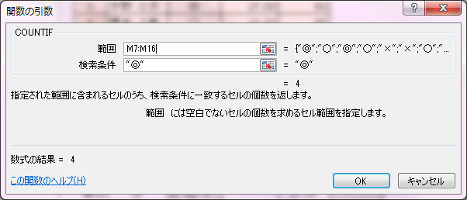
 |  |  | 6 | 加藤 Ｆ男 | × | 22:00:00 | 75
 |  |  | 7 | 木村 Ｇ次 | ○ | 21:00:00 | 50
 |  |  | 8 | 栗原 Ｈ和 | ◎ | 22:00:00 | 95
 |  |  | 9 | 見城 Ｉ広 | × | 23:00:00 | 30
 |  |  | 10 | 向後 Ｊ | ◎ | 21:00:00 | 95

 |  |  |  | 朝食を食べる |  |  | 就寝時間
 |  |  | 毎日 | ◎ |  | (4) | 21:00:00 | (5)
 |  |  | 時々 | ○ |  | (3) | 22:00:00 | (3)
 |  |  | なし | × |  | (3) | 23:00:00 | (2)

COUNTIFS
COUNTIFS関数 |  |  | 練習問題

 |  |  | ①朝食を食べる割合別に８０点以上の人数を計算しましょう
■ 複数条件に一致する個数を求める（クロス集計など） |  |  | ②就寝時間別に50点未満の人数を計算しましょう
 | COUNTIFS | （範囲1,条件1,範囲2,条件2・・・・・・） | 番号 | 氏名 | 毎日朝食を 食べる | 就寝 時間は | テスト結果

範囲1内で条件1に当てはまる数
AND
範囲2で条件2に当てはまる数
 |  |  | 1 | 相賀 A郎 | ◎ | 21:00:00 | 90
 |  |  | 2 | 石川 B子 | ○ | 22:00:00 | 49
例） 朝食を食べるが◎ で ８０点以上 の人数を計算しましょう |  |  | 3 | 宇野 C子 | ◎ | 21:00:00 | 60
COUNTIFS( M7:M16, "◎", O7:O16, ">=80" ) |  |  | 4 | 榎本 D美 | ○ | 21:00:00 | 85
 |  |  | 5 | 大場 Ｅ雄 | × | 23:00:00 | 55
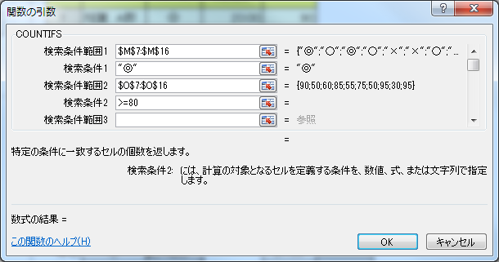
 |  |  | 6 | 加藤 Ｆ男 | × | 23:00:00 | 35
 |  |  | 7 | 木村 Ｇ次 | ○ | 21:00:00 | 50
 |  |  | 8 | 栗原 Ｈ和 | ◎ | 22:00:00 | 95
 |  |  | 9 | 見城 Ｉ広 | × | 23:00:00 | 30
 |  |  | 10 | 向後 Ｊ | ◎ | 21:00:00 | 95

 |  |  |  | 朝食を食べる | 80点以上 |  | 就寝時間 | 50点未満
 |  |  | 毎日 | ◎ |  | (3) | 21:00:00 |  | (0)
 |  |  | 時々 | ○ |  | (1) | 22:00:00 |  | (1)
 |  |  | なし | × |  | (0) | 23:00:00 |  | (2)

セキュリティ設定（パスワード）
セキュリティ設定（パスワード） |  |  |  | ファイルを開く時やファイルを上書き保存する時にパスワードを設定できます。
 | 書き込みパスワード |  | ：パスワードを知らないユーザーは上書き保存できません
 | 読み取りパスワード |  | ：パスワードを知らないユーザーは開くことはできません

【手順】 | ①名前を付けて保存（「ファイル」タブ → 「名前をつけて保存」）
 | ②「ツール」 → 「全般オプション」 →
 | 読み取りパスワードを入力し、「OK」する
 | ③ファイル名を入力し、「保存」をクリックする
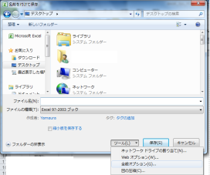
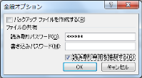

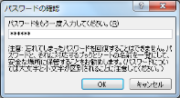

 |  | ☆解除する場合は、同じ作業を行い、②でパスワードを削除して保存します。

